Позиционирование
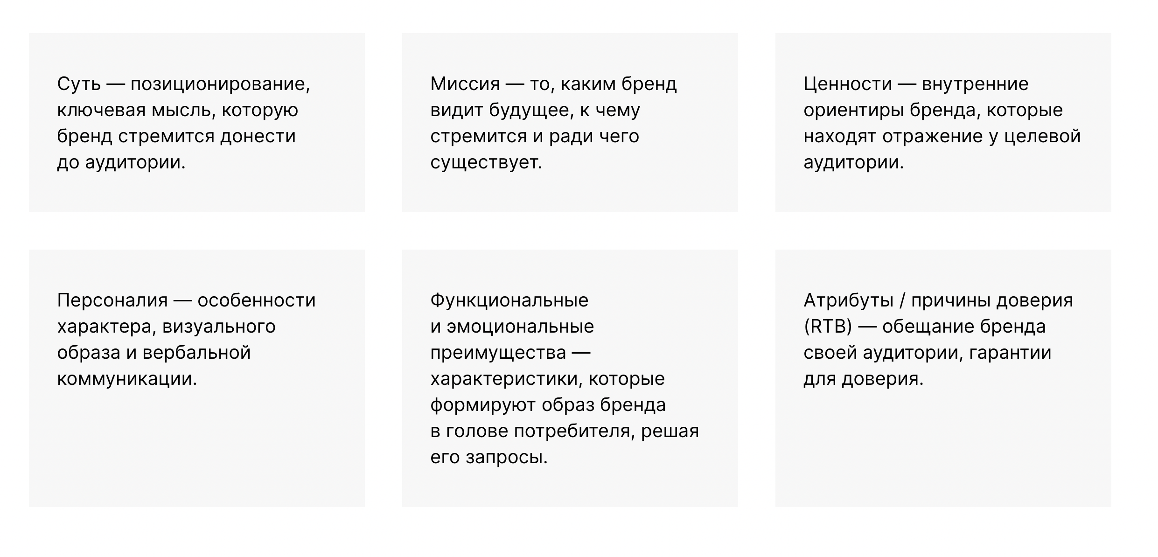
 | Кадровое агентство по подбору персонала
Миссия
Позиционирование
Ценности бренда
Атрибуты бренда
RTB (Причины верить)
Тональность коммуникации

 | Москва | Челябинск | Ростов | Домодедово | Волгоград
Адрес
Преимущества перед конкурентами
Целевая аудитория

Шаги по проработке текущего позиционирования:
Подготовить цветовые решения для каждого проекта |  | FALSE
Заменить на рендерах названия |  | FALSE
Переименовать соц сети в LoftCity |  | FALSE
 |  | FALSE

